상품제안서
테팔 이지그립플러스 그릴팬 26cm R | 상품코드: F29555

 |  | 02-412-0044 | www.easy1.co.kr
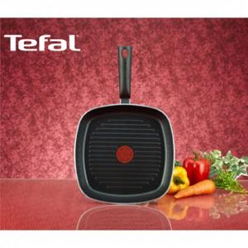

【상세/제작정보】 | 스티커 제작및 부착 비용 별도 문의.

【인쇄/포장옵션】 | / 포장불가능

【공급단가】 | 수량
*VAT별도 | 단가

【상품 URL】 | https://easy1.co.kr:443/src/goods_detail.php?gdno=29555

